RMUTSV 5s+
 |  | 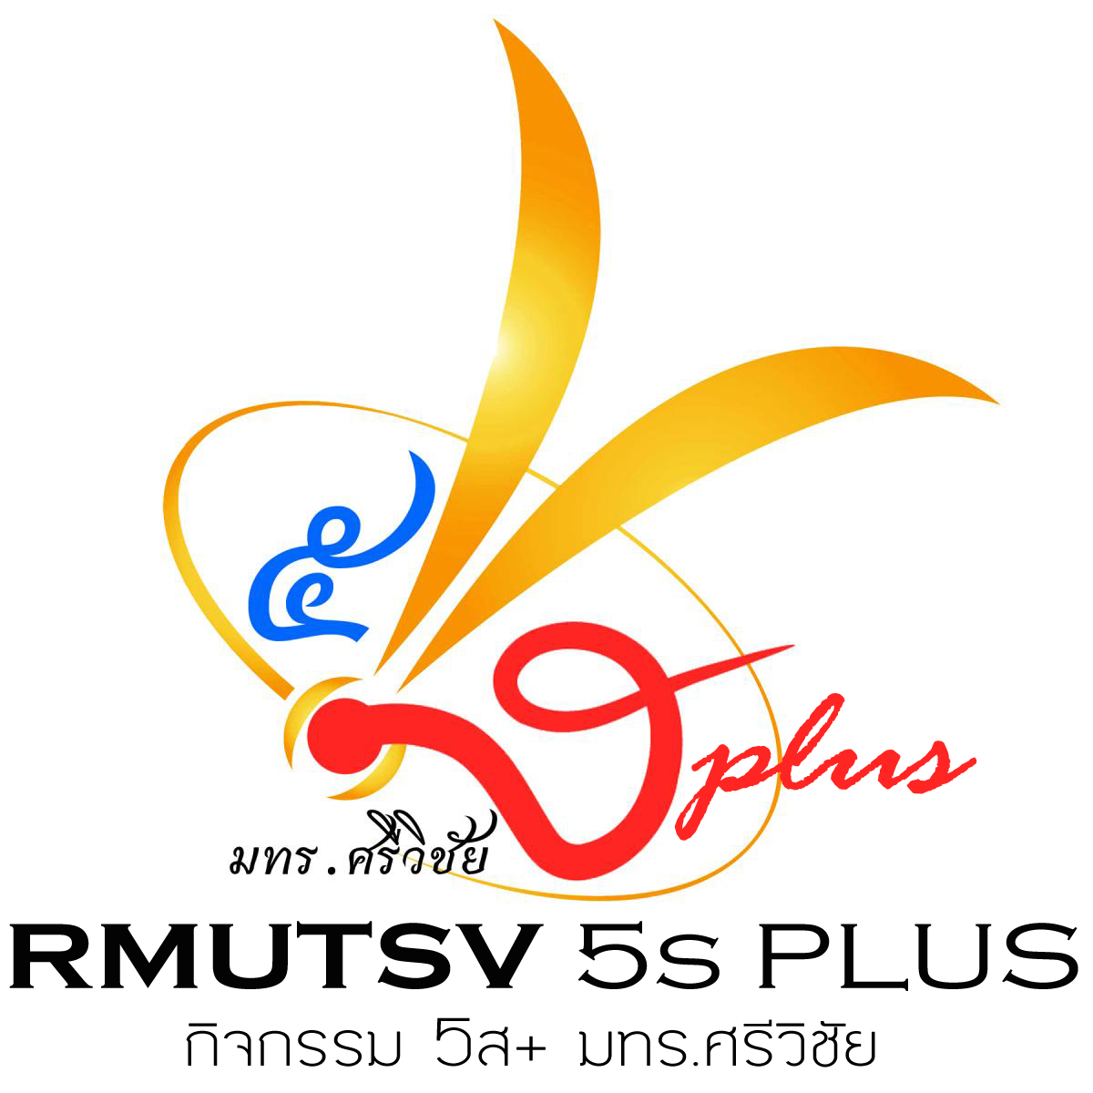

ฐานข้อมูลพื้นที่ตรวจติดตามกิจกรรม 5ส+ (5 ส พลัส)
มหาวิทยาลัยเทคโนโลยีราชมงคลศรีวิชัย
 | ประจำปีการศึกษา 2565
 | เลือกหน่วยงานของท่านเพื่อตรวจสอบข้อมูล

